2. RESÚMEN
ANÁLISIS PAAC: Se observa la actualización del PAAC a la versión 2 del 15/06/2022 en la que se ajustaron y excluyeron actividades respecto de la versión 1. Frente a las modificaciones establecidas en la versión 2 del PAAC, se requirió al área de planeación sobre las evidencias del cumplimiento de los lineamientos para hacer modificaciones al PAAC, numeral 9 del capítulo III del documento de Estrategias para la construcción del Plan Anticorrupción y de Atención al Ciudadano, el cual reza así: "Después de la publicación del Plan Anticorrupción y de Atención al Ciudadano, durante el respectivo año de vigencia, se podrán realizar los ajustes y las modificaciones necesarias orientadas a mejorarlo. En este caso deberá dejarse por escrito los ajustes, modificaciones o inclusiones realizadas, las cuales deben ser motivadas, justificadas e informadas a la oficina de control interno, los servidores públicos y los ciudadanos. En caso de modificaciones las mismas deberán ser publicadas en el sitio web". Sin embargo, no fue allegada dicha evidencia, por lo cual el asesor de control interno recomienda al área de planeación la subsanación inmediata de este incumplimiento a fin de evitar la configuración de posible falta disciplinaria grave (sanción por incumplimiento, numeral 11 del capítulo III del documento de Estrategias para la construcción del Plan Anticorrupción y de Atención al Ciudadano). De las 23 actividades programadas para el primer cuatrimestre hubo un cumplimiento del 100% (cumplimiento alto o "zona verde" según lineamiento del DAFP) y su distribución por componentes es la siguiente:
1. GESTIÓN DEL RIESGO DE CORRUPCIÓN | 100%
2. RACIONALIZACIÓN DE TRÁMITES | 100%
3. RENDICIÓN DE CUENTAS | 100%
4. MECANISMOS PARA MEJORAR LA ATENCIÓN AL CIUDADANO | 100%
5. MECANISMOS PARA LA TRANSPARENCIA Y ACCESO A LA INFORMACIÓN | 100%
6. INICIATIVAS ADICIONALES | 100%
CUATRIMESTRE I | 100%
Téngase en cuenta que las acciones de la estrategia de racionalización de trámites tienen fecha límite de cumplimiento el 30/11/2022, por lo cual no se presenta aquí su seguimiento.
ANÁLISIS MAPA DE RIESGOS: Dada la extensión del mapa de riesgos construído bajo la nueva política de gestión de riesgos, el asesor de control interno revisó la identificación de 20 de los 32 riesgos de gestión y 9 de los 18 riesgos de corrupción, encontrandose errores en la mayoría de ellos que denotan falta de claridad por parte de los equipos de proceso frente a los conceptos impacto, causa inmediata y causa raíz y la articulación de los mismos en la descripción de un riesgo. Lo anterior también denota desconocimiento de algunas de las premisas de redacción de riesgos, por ejemplo, "No describir como riesgos omisiones ni desviaciones del control".

4. MAPA DE RIESGOS
El mapa de riesgos de la AUNAP fue actualizado a su versión 4, como resultado de la actualización de la política de gestión de riesgos de la AUNAP (Manual Integral de Gestión del Riesgo v. 3) en concordancia con la última versión de la guía del DAFP. La Guía para la administración del riesgo y el diseño de controles en entidades públicas v. 5 del DAFP en su numeral 3.5 establece los roles de cada línea de defensa frente a la gestión de riesgos. Así, corresponde a la línea estratégica (alta dirección y CICCI) definir el marco general para la gestión del riesgo y el control y supervisar su cumplimiento, por lo cual se recomienda que la política de gestión de riesgos que recientemente fue aprobada sea discutida en sede del CICCI. Por otro lado, tanto los procesos (primera línea) como la oficina de planeación (segunda línea) deben monitorear periódicamente la gestión del riesgo y la efectividad de los controles. Téngase en cuenta: - Rol principal de la primera línea: diseñar, implementar y monitorear los controles y gestionar de manera directa en el día a día los riesgos. - Rol principal de la segunda línea: monitorear la gestión de riesgo y control ejecutada por la primera línea de defensa, complementando su trabajo. Frente al rol de la primera línea de defensa, el asesor de control interno se propone evaluar la aplicación de la metodología de gestión de riesgos. Revisión a la identificación de riesgos de gestión: Para revisar la identificación de riesgos de gestión se tuvo en cuenta los siguientes lineamientos: - La descripción del riesgo debe contener todos los detalles que sean necesarios y que sea fácil de entender tanto para el líder del proceso como para personas ajenas al proceso.
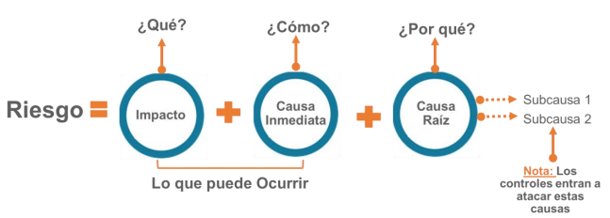

- Impacto: las consecuencias que puede ocasionar a la organización la materialización del riesgo. - Causa inmediata: circunstancias o situaciones más evidentes sobre las cuales se presenta el riesgo, las mismas no constituyen la causa principal o base para que se presente el riesgo. - Causa raíz: es la causa principal o básica, corresponden a las razones por la cuales se puede presentar el riesgo, son la base para la definición de controles en la etapa de valoración del riesgo. Se debe tener en cuenta que para un mismo riesgo pueden existir más de una causa o subcausas que pueden ser analizadas. Premisas para una adecuada redacción del riesgo: - No describir como riesgos omisiones ni desviaciones del control. - No describir causas como riesgos - No describir riesgos como la negación de un control. - No existen riesgos transversales, lo que pueden existir son causas transversales. Dada la cantidad de riesgos que componen el mapa, el asesor de control interno presenta a continuación una revisión a la identificación de una parte de los riesgos de gestión:

Proceso | Impacto |  | Causa inmediata |  | Causa Raíz
 | Actual | Comentario control interno | Actual | Comentario control interno | Actual | Comentario control interno
Direccionamiento Estratégico | Incumplimiento en el objetivo de los procesos | No refiere al impacto (afectación económico o reputacional) sino a una causa. Además, se recomienda enfocar este riesgo como uno que afecta el direccionamiento estratégico, más que para todos los procesos. | normalización de información documentada | Este texto no refiere a la causa inmediata del impacto. Téngase en cuenta que la descripción del impacto no fue adecuada y posiblemente ello llevó a confusión en la definición de la causa inmediata. | sin controles para la gestión de los documentos y registros del SIG | Este texto incumple la premisa "No describir como riesgos omisiones ni desviaciones del control".
Direccionamiento Estratégico | Incumplimiento de las metas y objetivos institucionales | No refiere al impacto (afectación económico o reputacional) sino a una causa. | gestión de riesgos | Este texto no refiere a la causa inmediata del impacto. Téngase en cuenta que la descripción del impacto no fue adecuada y posiblemente ello llevó a confusión en la definición de la causa inmediata. | sin el cumplimiento de las políticas actuales para la formulación, valoración y tratamiento de riesgos | El incumplimiento de la política de gestión del riesgo se puede dar por parte de cualquier proceso, aunque se actualice la política y el proceso de Direccionamiento Estratégico realice las acciones de asesoría pertinentes (divulgación, capacitación, apoyo, etc.), en cuyo caso dicho incumplimiento no afecta el logro de los objetivos del proceso de Direccionamiento Estratégico, por lo cual se recomienda enfocar este riesgo como uno que afecta el direccionamiento estratégico, más que para todos los procesos.
Direccionamiento Estratégico | Incumplimiento en el logro de los objetivos del Direccionamiento Estratégico | No refiere al impacto (afectación económico o reputacional) sino a una causa. | Formulación de planes de manera inoportuna, y desarticulada con las áreas de la entidad. | Es adecuada pero téngase en cuenta lo mencionado frente a la causa raíz. | por debilidad en el manejo de las herramientas y directrices para la formulación de los diferentes planes de la entidad. | La falla descrita en las causas inmediata y raíz tiene sentido como parte de un riesgo para el direccionamiento estratégico si la misma se puede atribuir a este, por lo cual se recomienda enfocar la falla como una debilidad de los demás procesos por deficiente asesoría (en temas de herramientas, directrices, etc.) por parte del direccionamiento estratégico.
Comunicación Estratégica | Pérdida de credibilidad, afectación a la reputación e imagen institucional. | Descripción adecuada, aunque se puede resumir en afectación reputacional. | divulgación de comunicaciones oficiales en medios | Ver comentario a la causa raíz. | sin la debida apropiación de procedimientos y protocolos para el manejo de la información debido a la no validación técnica previa de la información. | La afectación reputacional se daría solo en caso de que algún usuario de la información (ciudadano, ente de control, etc.) controvierta su calidad (veracidad, oportunidad, pertinencia, integralidad, etc.), lo cual constituiría la causa inmediata, mientras que el incumplimiento de los lineamientos de divulgación constituiría la causa raíz.
Comunicación Estratégica | Afectación económica y/o reputacional por denuncias | Descripción adecuada, aunque la causa (denuncias) no se debe abordar aquí. | uso de material audiovisual producido por terceros | Adecuado. | sin la debida autorización previa del autor. | Adecuado.
Gestión de Inspección y Vigilancia | Pérdida reputacional | Descripción adecuada. | por Incumplimiento en la realización de operativos de inspección y vigilancia | Se recomienda vincular al grupo de valor que genera la afectación reputacional como respuesta al incumplimiento de los operativos. | Falta de planeación de los operativos | Se recomienda revisar si pueden haber otros factores que contribuyan al incumplimiento de operativos, como no asegurar los recursos financieros necesarios (asignación presupuestal, contratación de personal, suministro de equipos, vehículos, e implementos para inspectores, manejo de comisiones, etc.), no capacitar a los inspectores, no realizar seguimiento a los operativos programados, etc.
Gestión de Inspección y Vigilancia | Afectación de la imagen institucional | Descripción adecuada. | Retrasos en la gestión de las actuaciones administrativas. | Se recomienda vincular al grupo de valor que genera la afectación reputacional como respuesta a la gestión sancionatoria inoportuna (por ejemplo, hallazgos de entes de control) | Fuera de los términos establecidos | Se recomienda abordar la causa raíz verificando si aplica alguno de los factores de riesgo típicos señalados en la política de gestión de riesgos, por ejemplo, lineamientos inadecuados, falta de capacitación, posibles comportamientos no éticos, fallas en el manejo del personal, etc.
Gestión de Inspección y Vigilancia | Pérdida reputacional | Descripción adecuada. | generación de datos no continuos, inexactos e inoportunos en la operación estadística: desembarcos de pesquerías artesanales en sitios de acopio de la producción pesquera. | Se recomienda vincular al grupo de valor que genera la afectación reputacional como respuesta a la producción de información estadística con calidad deficiente (por ejemplo, dictamen desfavorable del ente acreditador de la calidad estadística) | Fallas en la capacitación del personal de campo y fallas en la veracidad de la información reportada por las fuentes | Se recomienda revisar lo siguiente: - La operación no puede impedir la falta de veracidad de la información reportada, pero si puede darle un adecuado manejo a la fuente para promover el reporte veraz, además de analizar y ajustar datos atípicos para contribuir a la veracidad de la información, por lo cual, aquí la causa raíz serían fallas en el manejo de la fuente o en el análisis de datos, lo cual la operación si puede procurar evitar (controlar). - El personal de campo puede tener fallas, ante lo cual se plantea la capacitación como una forma de controlar (prevenir) esas fallas. Ante esto, es conveniente tener en cuenta la premisa de "No describir como riesgos omisiones ni desviaciones del control", es decir, evitar describir la causa (producir estadísticas con calidad deficiente) como una desviación del control (fallas en la capacitación).
Gestión de Inspección y Vigilancia | Pérdida reputacional | Este riesgo y el anterior corresponden a una misma situación que se puede presentar en cualquier operación estadística. Se puede simplificar el mapa prescindiendo de este riesgo y ajustando el anterior para que denote que afecta a cualquier operación estadística. | Generación de datos no continuos, inexactos e inoportunos en la operación estadìstica:desembarcos de las pesquerías industriales en municipios donde existen puertos pesqueros industriales | - | Fallas en la capacitación del personal de campo y fallas en la veracidad de la información reportada por las fuentes | -
Gestión De La Información Y Generación Del Conocimiento | Hallazgos de auditorías internas y externas | No refiere al impacto (afectación económico o reputacional) sino a una causa. | Emisión de conceptos de investigación sin las condiciones técnicas requeridas. | Se recomienda vincular al grupo de valor que genera la afectación (económica y/o reputacional) como respuesta a la emisión de conceptos técnicos inadecuados (aquí si tiene sentido relacionar los hallazgos de auditorías). | Ausencia o debilidades en análisis técnico de la información por desconocimiento del procedimiento Concepto Técnico PR-IC-002 | El procedimiento en sí contiene controles para evitar emitir conceptos técnicos inadecuados, por lo cual es conveniente tener en cuenta la premisa de "No describir como riesgos omisiones ni desviaciones del control", es decir, evitar describir la causa (emisión de conceptos técnicos de investigación inadecuados) como una desviación del control (desconocimiento del procedimiento). Se recomienda profundizar en la causa raíz a abordar por el control.
Gestión De La Información Y Generación Del Conocimiento | Pérdida de confianza y credibilidad institucional | Este riesgo y el anterior se pueden unificar en uno solo que denote análisis deficiente e incumplimiento en la oportunidad de respuesta de los conceptos técnicos. | Respuesta inoportuna de las solicitudes de conceptos técnicos. | - | Falta de conocimiento del personal de los términos legales ( ley 1755/2015) para responder solicitudes de los conceptos recibidos. | -
Gestión De La Información Y Generación Del Conocimiento | Investigaciones disciplinarias, legales y Pérdida de credibilidad institucional, | Descripción adecuada (afectación reputacional), aunque la causa (investigaciones) no se debe abordar aquí. | Selección y aprobación de proyectos de investigación sin el cumplimiento de los requerimientos establecidos en el procedimiento PR_OGCI 01-V2 | ver comentario a la causa raíz. | No cumplimiento de las actividades establecidas en el Procedimiento PR_OGCI 01-V2 | El procedimiento en sí contiene controles para evitar la inadecuada selección de proyectos de investigación, por lo cual es conveniente tener en cuenta la premisa de "No describir como riesgos omisiones ni desviaciones del control", es decir, evitar describir la causa (inadecuada selección de proyectos de investigación) como una omisión del control (incumplimiento del procedimiento). Se recomienda profundizar en la causa raíz a abordar por el control.
Gestión De La Información Y Generación Del Conocimiento | Acciones legales en contra de la entidad | No refiere al impacto (afectación económico o reputacional) sino a una causa. | definición de presupuesto de proyectos de investigación | Aquí si tiene sentido como causa inmediata relacionar las acciones legales, o en general, las acciones de los entes de control. | Estimación elevada de los precios del mercado para la definición del presupuesto del proyecto de Investigación en los estudios previos. | Descripción adecuada.
Gestión De La Información Y Generación Del Conocimiento | Pérdida de credibilidad institucional, investigaciones disciplinaria, legales | Descripción adecuada (afectación reputacional), aunque la causa (investigaciones) no se debe abordar aquí. | Inconsistencias técnicas y administrativas en la estructuración de los proyectos de investigación. | Aquí si tiene sentido como causa inmediata relacionar las acciones de los entes de control. | Falta de controles técnicos, financieros y jurídicos. | Es conveniente tener en cuenta la premisa de "No describir como riesgos omisiones ni desviaciones del control", es decir, evitar describir la causa (inadecuada estructuración de proyectos) como una omisión del control (falta de controles técnicos, financieros y jurídicos). Se recomienda profundizar en la causa raíz a abordar por el control.
Gestión De La Información Y Generación Del Conocimiento | Acciones legales en contra de la entidad | No refiere al impacto (afectación económico o reputacional) sino a una causa. | Debilidades en la supervisión dando lugar al incumplimiento del manual de supervisión e interventoría de la entidad. | Aquí si tiene sentido como causa inmediata relacionar las acciones legales, o en general, las acciones de los entes de control. | Pérdida de la competencia para la liquidación un Contrato y/o convenio suscrito entre la entidad cooperantes y/o contratistas dentro de los términos legales. | La Pérdida de competencia para liquidar contrato es una de las consecuencias de las fallas en la supervisión, lo cual puede conllevar a las acciones de los entes de control y estas a su vez a la afectación (económica o reputacional). Es decir, la causa raíz son las fallas en la supervisión.
Gestión De La Información Y Generación Del Conocimiento | Investigaciones disciplinarias, legales y Pérdida de credibilidad institucional | Descripción adecuada (afectación reputacional), aunque la causa (investigaciones) no se debe abordar aquí. | Deficiencia en el seguimiento del avance de ejecución de las actividades establecidas en el plan operativo del proyecto | Aquí si tiene sentido como causa inmediata relacionar las acciones de los entes de control. | debilidad en la supervisión o interventoría. | Un seguimiento deficiente a la ejecución técnica es una falla en la supervisión, lo cual puede conllevar a las acciones de los entes de control y estas a su vez a la afectación (económica o reputacional). Es decir, la causa raíz son las fallas en la supervisión.
Gestión De La Información Y Generación Del Conocimiento | Pérdida de credibilidad institucional, investigaciones disciplinarias, legales | Descripción adecuada (afectación reputacional), aunque la causa (investigaciones) no se debe abordar aquí. | Inclusión de gastos no autorizados en la ejecución de un Proyecto de Investigación. | Aquí si tiene sentido como causa inmediata relacionar las acciones de los entes de control. | Falta de seguimiento al presupuesto aprobado en el Convenio y/o Contrato por parte del personal responsable. | Un seguimiento deficiente a la ejecución financiera es una falla en la supervisión, lo cual puede conllevar a las acciones de los entes de control y estas a su vez a la afectación (económica o reputacional). Es decir, la causa raíz son las fallas en la supervisión. Se recomienda unificar los riesgos relacionados con fallas en la supervisión de proyectos como causa raíz en uno solo.
Gestión de Administración y Fomento | - Pérdida de credibilidad institucional - Pérdida económica - Reprocesos - Hallazgos en auditorías internas y externas - Quejas o reclamos de los grupo de valor debido a la falta de competencia y conocimiento y del servidor público. | Descripción adecuada (afectación reputacional y económica), aunque las causas (reprocesos, hallazgos, quejas) no se debe abordar aquí. | - Debilidades en análisis técnico de la información - Personal sin la idoneidad y experticia necesaria - Carencias en la disponilidad de información técnica | Aquí si tiene sentido como causa inmediata relacionar los hallazgos y quejas de las respectivas partes interesadas. | - Falencias en la administración de la información. - Ausencia de herramientas tecnológicas para la optimización de los procesos - Personal insuficiente o con competencias limitadas. | Se podría considerar como causa raíz los errores en la expedición de permisos y patentes (trámite inoportuno, falla en la notificación, falla en la verificación de requisitos, falla en la liquidación de tasas y derechos, etc.) y como subcausas las deficiencias de recursos (personal (cantidad y competencias), herramientas, información, etc).
Gestión de Administración y Fomento | - Pérdida de credibilidad institucional - Pérdida económica - Reprocesos - Hallazgos en auditorías internas y externas - Quejas o reclamos de los grupo de valor debido a la falta de competencia y conocimiento y del servidor público. | Descripción adecuada (afectación reputacional y económica), aunque las causas (reprocesos, hallazgos, quejas no se debe abordar aquí. | - Debilidades en análisis técnico de la información - Personal sin la idoneidad y experticia necesaria - Carencias en la disponilidad de información técnica | Aquí si tiene sentido como causa inmediata relacionar los hallazgos y quejas de las respectivas partes interesadas. | - Falencias en la administración de la información. - Ausencia de herramientas tecnológicas para la optimización de los procesos - Personal insuficiente o con competencias limitadas. | Se recomienda unificar el anterior riesgo y el presente en uno solo que denote las afectaciones por errores en la expedición de permisos y patentes.
Gestión de Administración y Fomento | - Pérdida de credibilidad institucional - Incumplimiento de las metas y objetivos institucionales - Reprocesos - Hallazgos de auditorías internas y externas. | Descripción adecuada (afectación reputacional), aunque las causas (incumplimiento de metas, reprocesos, hallazgos) no se deben abordar aquí. | - Falta de comunicación - No hay lineamientos claros para la definición de acciones - Exclusión de la Direcciones Regionales en la definición de acciones | Aquí si tiene sentido como causa inmediata relacionar los incumplimientos de metas y hallazgos de las respectivas partes interesadas. | - Inasistencia a las reuniones periódicas de seguimiento entre la DTAF y la Direcciones Regionales - Omitir lineamientos por parte de las Direcciones Regionales, que se dicten desde la DTAF | Se recomienda analizar si es posible que otra causa raíz (además de la falta de cooperación de las direcciones regionales) se haya en la forma en que se maneja la relación entre áreas misionales y direcciones regionales: Las áreas misionales coordinan sus funciones con las asignadas a las Direcciones Regionales a través de la Dirección General.

Revisión a la identificación de riesgos de corrupción: Para revisar la identificación de riesgos de corrupción, además de los lineamientos para riesgos de gestión, se tuvo en cuenta los siguientes lineamientos: - riesgo de corrupción: Es la posibilidad de que, por acción u omisión, se use el poder para desviar la gestión de lo público hacia un beneficio privado. - Es necesario que en la descripción del riesgo concurran los componentes de su definición, así: ACCIÓN U OMISIÓN + USO DEL PODER + DESVIACIÓN DE LA GESTIÓN DE LO PÚBLICO + EL BENEFICIO PRIVADO. - El riesgo debe estar descrito de manera clara y precisa. Su redacción no debe dar lugar a ambigüedades o confusiones con la causa generadora de los mismos. - El fraude interno (corrupción) como tipo de riesgo tiene su fuente (factor) en aspectos relacionados con el talento humano Dada la cantidad de riesgos que componen el mapa, el asesor de control interno presenta a continuación una revisión a la identificación de una parte de los riesgos de corrupción:
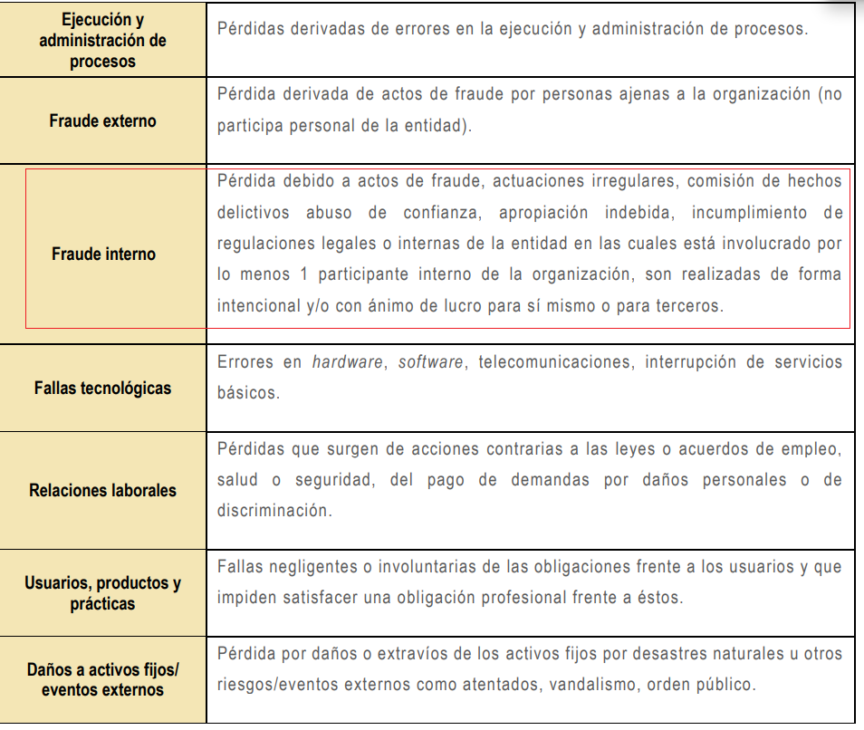
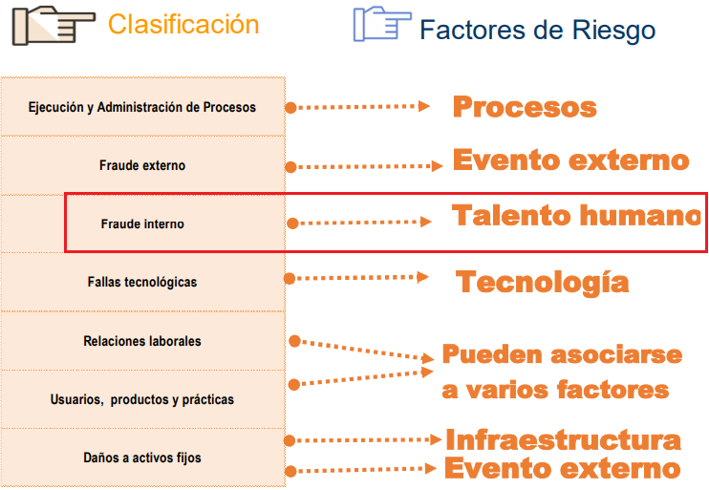
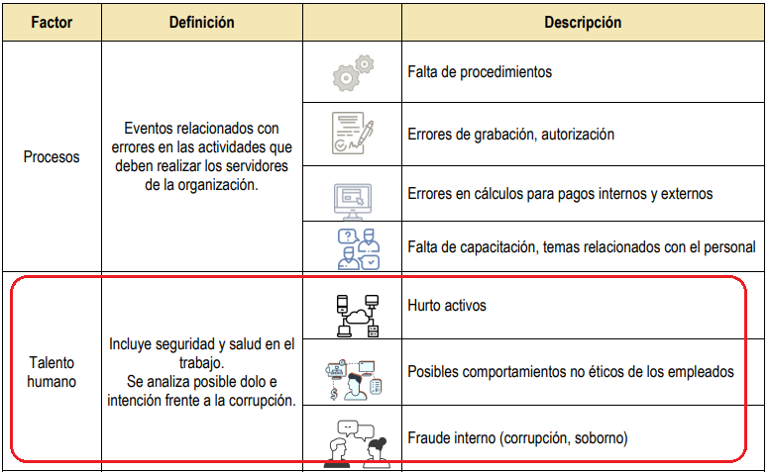

Proceso | Impacto |  | Causa inmediata |  | Causa Raíz |  | Subcausas |  | Descripción del riesgo
 | Actual | Comentario control interno | Actual | Comentario control interno | Actual | Comentario control interno | Actual | Revisión control interno | Actual | Revisión control interno
Gestión de Administración y Fomento | - Hallazgos en auditorías internas y externas. - Investigaciones penales - Incertidumbre en la gestión y procesos, el cumplimiento del objetivo de los procesos y la misionalidad - Enriquecimiento ilícito | No se relaciona el impacto (reputacional y/o económico). | - Inaplicación de los procedimientos para los diferentes trámites - Omision del procedimiento | Aquí si tiene sentido como causa inmediata relacionar las acciones de los entes de control y el incumplimiento de metas. Dentro del procedimiento de expedición de permisos y patentes hay controles (verificaciones, validaciones, revisiones, aprobaciones, etc.) para este riesgo. Esta causa denota inaplicación u omisión del procedimiento por lo cual es un incumplimiento a la premisa "No describir como riesgos omisiones ni desviaciones del control". | - interés económico del funcionario o contratista | Más allá de que una persona que intervenga en la expedición de permisos y patentes tenga un interés personal, es el acto de corrupción más que el interés lo que causa la afectación. Téngase en cuenta que el riesgo de corrupción debe denotar la posibilidad de 1) ACCIÓN U OMISIÓN + 2) USO DEL PODER + 3) DESVIACIÓN DE LA GESTIÓN DE LO PÚBLICO + 4) EL BENEFICIO PRIVADO | - Beneficio económico personal - Falta de ética y valores por parte de la persona quien comete el hecho | adecuado | Posibilidad de cobro por expedir el carné de pesca artesanal o cobro indebido de los trámites registrado, sin la debida revisión documental e incumplimiento de los requisitos por garantizar o acelerar la expedición del carné o trámite, omitiendo el procedimiento o por un interés o beneficio económico. | Téngase en cuenta que la descripción del riesgo debe seguir la estructura: riesgo = impacto + causa inmediata + causa raíz también, se puede simplificar la descripción de la causa raíz planteada, así: pedir y/o recibir dádiva con el fin de expedir irregularmente un permiso o patente. El cobro (pedir y/o recibir dádiva) es sinónimo de interés económico personal.
Gestión de Administración y Fomento | - Investigaciones disciplinarias y penales - Pérdida de confianza y credibilidad institucional - Reprocesos - Algunas colectividades pierden oportunidad de beneficiarse - Transgredir las normas legales y los principios éticos - Incumplimiento de manera intencionada del principio de imparcialidad y de la Ley | Adecuado (todas las descripciones denotan afectación reputacional). | - Interés personales, - Tráfico de influencias y sobornos | Aquí si tiene sentido como causa inmediata relacionar las acciones de los entes de control y el incumplimiento de metas. | - Favorecimiento por algún tipo de interés por parte del funcionario o contratista que realiza la acción - Falta de ética y valores profesionales - Ausencia de compromiso con la Entidad | La causa raíz aquí no está tan detallada como en la descripción del riesgo. | - Beneficio económico personal - Fragilidad institucional | adecuado | Posibilidad de atender a colectividades del programa de fomento, sin el lleno de requisitos estableciendo la selección de los posibles beneficiarios, por parte de las direcciones regionales debido a la omisión de los criterios establecidos por la DTAF | Téngase en cuenta que la descripción del riesgo debe seguir la estructura: riesgo = impacto + causa inmediata + causa raízEn las subcausas se menciona un beneficio económico persoal, por lo cual se esperaba que en la descripció del riesgo se denotara alguna dádiva. Se puede aclarar la causa raíz así: pedir y/o recibir dádiva para seleccionar irregularmente un beneficiario del programa de fomento.
Gestión de Administración y Fomento | - Investigaciones disciplinarias y penales - Pérdida de confianza y credibilidad institucional - Reprocesos - Algunas colectividades pierden oportunidad de beneficiarse - Transgredir las normas legales y los principios éticos - Incumplimiento de manera intencionada del principio de imparcialidad y de la Ley | ver comentario a la descripción del riesgo | - Interés personales, - Tráfico de influencias y sobornos | ver comentario a la descripción del riesgo | - Favorecimiento por algún tipo de interés por parte del funcionario o contratista que realiza la acción - Falta de ética y valores profesionales - Ausencia de compromiso con la Entidad | ver comentario a la descripción del riesgo | - Beneficio económico personal - Fragilidad institucional | ver comentario a la descripción del riesgo | Posibilidad de expedición de documento invalido por utilización indebida de la firma del Representante legal de la AUNAP debido a un interés económico | El acto de corrupción denotado, falsedad documental para favorecer un interés privado, podría darse en la expedición de permisos y patentes, en el programa de fomento o cualquier actividad de la DTAF que implique la expedición de una resolución, por lo cual, este riesgo puede excluirse del mapa en el entendido de que ya está abarcado en los riesgos de corrupción asociados a la expedición de permisos y patentes y al programa de fomento.
Gestión de Administración y Fomento | - Investigaciones disciplinarias y penales - Pérdida de confianza y credibilidad institucional - Reprocesos - Algunas colectividades pierden oportunidad de beneficiarse - Transgredir las normas legales y los principios éticos - Incumplimiento de manera intencionada del principio de imparcialidad y de la Ley | Adecuado (todas las descripciones denotan afectación reputacional). | - Interés personales, - Tráfico de influencias y sobornos | Aquí si tiene sentido como causa inmediata relacionar las acciones de los entes de control y el incumplimiento de metas. | - Favorecimiento por algún tipo de interés por parte del funcionario o contratista que realiza la acción - Falta de ética y valores profesionales - Ausencia de compromiso con la Entidad |  | - Beneficio económico personal - Fragilidad institucional |  | Posibilidad de pérdida de material biológico en las estaciones a cargo de la AUNAP generando retraso en los procesos biológicos e incapacidad de cobertura para el fomento así como el detrimento económico, debido a la debilidad en los controles | El detrimento patrimonial no siempre es el resultado de un acto de corrupción, también lo puede ser resultado de una inadecuada gestión fiscal. Los elementos de la descripción de este riesgo (Pérdida de material biológico, afectación a las actividades de fomento) no denotan un riesgo de corrupción sino de gestión en tanto que este no establece la posibilidad de 1) ACCIÓN U OMISIÓN + 2) USO DEL PODER + 3) DESVIACIÓN DE LA GESTIÓN DE LO PÚBLICO + 4) EL BENEFICIO PRIVADO. Como comentario adicional, la causa "debido a la debilidad de los controles" es un incumplimiento a la premisa "No describir como riesgos omisiones ni desviaciones del control".
Gestión de Inspección y Vigilancia | Investigaciones fiscales, disciplinarias, penales | No se relaciona el impacto (reputacional y/o económico) | Manejo de la información en custodia de investigaciones administrativas de manera indebida | Aquí si tiene sentido como causa inmediata relacionar las acciones de los entes de control. | No se cuenta con el espacio físico adecuado para tener en custodia la información | más allá de tener recursos deficientes, la causa raíz de un riesgo de corrupción es el talento humano. | afectación de la imagen de la entidad a nivel nacional, con efecto publicitario sostenido a nivel país | Lo descrito no corresponde a subcausas sino a impactos. | Posibilidad de Investigaciones Penales, Disciplinarias y Fiscales debido a la Aprobación de conceptos con valores ,vigencias y ejecutores errados para favorecer a un tercero en la emisión de un concepto para un proyecto de investigación. | Lo descrito denota irregularidades en conceptos para proyectos de investigación, lo cual no tiene relación con el alcance del proceso de gestión de la inspección y vigilancia.
Gestión de Inspección y Vigilancia | Pérdida de confianza y credibilidad institucional | Si bien puede haber una afectación reputacional por una indebida apropiación de elementos decomisados, se recomienda evaluar la posibilidad de afectación económica dado que la entidad dejaría de recaudar ingresos por venta de elementos decomisados, cuando aplique. | Apropiación del recurso pesqueros y acuícolas decomisados en los operativos de control | La apropiación indebida de elementos decomisados es la causa raíz en tanto que es un aspecto relacionado con el talento humano. Se recomienda evaluar si la causa inmediata de la afectación corresponde a las acciones de los entes de control, la exposición mediática del acto de corrupción, etc. | Indebida aplicación de los procedimientos de inspección, vigilancia y control | Un procedimiento establece cómo se debe hacer una tarea, por lo cual no tiene sentido aplicar indebidamente un procedimiento más si que haya fallas en la tarea (por no cumplirse el procedimiento, por ejemplo). Además, la causa inmediata descrita corresponde a la causa raíz, es decir, el problema de base es la indebida apropiación de elementos decomisados, lo cual si denota con claridad el acto de corrupción. | Afectación a la imagen de la entidad internamente, de conocimiento general nivel interno, de junta directiva y accionistas y/o de proveedores. | Lo descrito no corresponde a subcausas sino a impactos. | Posibilidad de Investigaciones Penales, Disciplinarias y Fiscales debido a la Aprobación de conceptos con valores ,vigencias y ejecutores errados para favorecer a un tercero en la emisión de un concepto para un proyecto de investigación. | Lo descrito denota irregularidades en conceptos para proyectos de investigación, lo cual no tiene relación con el alcance del proceso de gestión de la inspección y vigilancia.
Gestión de la Información y Generación del Conocimiento | Investigaciones Penales, Disciplinarias y Fiscales. | No se relaciona el impacto (reputacional y/o económico) | Aprobación de conceptos con valores ,vigencias y ejecutores errados. | Aquí si tiene sentido como causa inmediata relacionar las acciones de los entes de control. | Favorecimiento a un tercero en la emisión de un concepto para un proyecto de investigación. | adecuado | comportamiento no ético de los profesionales responsables. | adecuado | Posibilidad de Investigaciones Penales, Disciplinarias y Fiscales debido a la Aprobación de conceptos con valores ,vigencias y ejecutores errados para favorecer a un tercero en la emisión de un concepto para un proyecto de investigación. | Téngase en cuenta lo manifestado frente al impacto y la causa raíz. riesgo = impacto + causa inmediata + causa raíz
Atención al Ciudadano | Vulneración de derechos de los usuarios o partes interesadas | No se relaciona el impacto (reputacional o económico). | La atención de las pqrsd de manera inoportuna | ver comentario a la descripción del riesgo | Debilidad en el compromiso por parte de los funcionarios y colaboradores. | ver comentario a la descripción del riesgo | Falta de controles | ver comentario a la descripción del riesgo | - | Los elementos de este riesgo (vulneración de derechos, respuesta inoportuna a pqrsd y falta de compromiso de funcionarios) no denotan un riesgo de corrupción sino de gestión en tanto que este no establece la posibilidad de 1) ACCIÓN U OMISIÓN + 2) USO DEL PODER + 3) DESVIACIÓN DE LA GESTIÓN DE LO PÚBLICO + 4) EL BENEFICIO PRIVADO. Como comentario adicional, la subcausa "falta de controles" es un incumplimiento a la premisa "No describir como riesgos omisiones ni desviaciones del control".
Gestión de Talento Humano | sanciones y pérdidas económicas | Además de la afectación económica, se recomienda evaluar la posibilidad de una afectación reputacional debido a las acciones de entes de control frente a nombramientos irregulares (causa inmediata). | Inadecuada verificación de requisitos mínimos para el cargo a proveer | Además de la afectación económica, se recomienda evaluar la posibilidad de una afectación reputacional debido a las acciones de entes de control frente a nombramientos irregulares (causa inmediata). | Por falta de información confiable y veraz en los documentos requeridos para la provisión del cargo. | Para que este riesgo sea de corrupción debería denotar una acción para favorecer a un tercero en la evaluación de un candidato para una vacante. | Falta de verificación. Falta de soportes claros. | Emitir concepto favorable a un candidato sin la debida verificación (fata de verificación) si podría denotar un acto de corrupción, mientras que la falta de soportes claros a lo sumo retrasaría la verificación mientras se subsanan los soportes, o sea, ello per se no es un acto de corrupción más si lo es conceptuar para favorecer al candidato que no aporte soportes claros (posiblemente cuando el candidato no cumpla el perfil), lo cual es equivalente a la primera subcausa. | Posibilidad de sanciones y pérdidas económicas por falta de información confiable y veraz en los documentos requeridos para la provisión del cargo. | La descripción de este riesgo no denotan un riesgo de corrupción sino de gestión en tanto que este no establece la posibilidad de 1) ACCIÓN U OMISIÓN + 2) USO DEL PODER + 3) DESVIACIÓN DE LA GESTIÓN DE LO PÚBLICO + 4) EL BENEFICIO PRIVADO.

En la revisión a la identificación de los anteriores riesgos de gestión y corrupción se encontraron errores que denotan falta de claridad por parte de los equipos de proceso frente a los conceptos impacto, causa inmediata y causa raíz y la articulación de los mismos en la descripción de un riesgo. Lo anterior también denota desconocimiento de algunas de las premisas de redacción de riesgos, por ejemplo, "No describir como riesgos omisiones ni desviaciones del control". Continuar la revisión de las subsiguientes etapas de la gestión de riesgos no aportaría valor dado que si la descripción de un riesgo es deficiente es posible que el control que se plantee para abordarlo también lo sea, dado que la efectividad del control dependen de si este le apunta a la causa raíz del riesgo. Es decir, es imprescindible partir de una adecuada identificación de riesgos.

